Template
VND 98,200,000
STT | Mục chi | Mục đích | Đơn vị | Số lượng | Đơn giá | Ngày thanh toán | Người thanh toán | Đơn vị nhận | Địa chỉ | Hình ảnh hóa đơn
1 | Backdrop 4mx4m | Trang trí sân khấu lễ trao học bổng | Tấm | 1 | VND 1,000,000 | 16/04/2022 | Nguyễn Văn A |  |  | 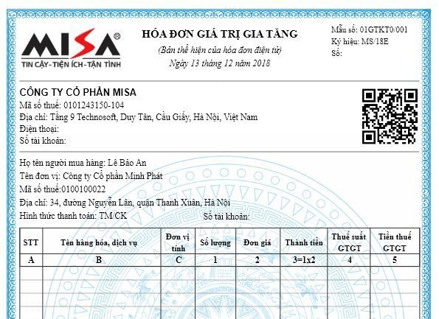
2 | Xe 16 chỗ | Đưa đón trẻ đến lễ trao học bổng | Xe | 4 | VND 1,500,000 | 16/04/2022 | Nguyễn Văn A
3 | Học bổng mái ấm A | Trao học bổng cho trẻ mái ấm | Phần | 12 | VND 1,800,000 | 17/04/2022 | Nguyễn Văn A | Mái ấm A
4 | Học bổng mái ấm B | Trao học bổng cho trẻ mái ấm | Phần | 10 | VND 2,000,000 | 17/04/2022 | Nguyễn Văn A | Mái ấm B
5 | Học bổng mái ấm C | Trao học bổng cho trẻ mái ấm | Phần | 14 | VND 1,500,000 | 17/04/2022 | Nguyễn Văn A | Mái ấm C
6 | Học bổng mái ấm D | Trao học bổng cho trẻ mái ấm | Phần | 13 | VND 2,200,000 | 17/04/2022 | Nguyễn Văn A | Mái ấm D
END

Vui lòng điền dữ liệu thực tế vào sheet "Cashflow" Các dữ liệu trong trang này là dữ liệu mẫu, chỉ có tính chất tham khảo
Cột "Người nhận": Dành cho dữ liệu liên quan đến cứu trợ/ hỗ trợ cá nhân hoặc nhóm thụ hưởng
Vui lòng không tùy ý thay đổi cấu trúc của bảng để chúng tôi có thể dễ dàng trong việc lưu trữ dữ liệu, tệp tin sẽ không hợp lệ nếu bị thay đổi cấu trúc
Vui lòng không xóa dòng chữ "END" ở cuối bảng, đây là ký hiệu đánh dấu để chúng tôi biết dữ liệu trong bảng đã kết thúc

